Cronograma
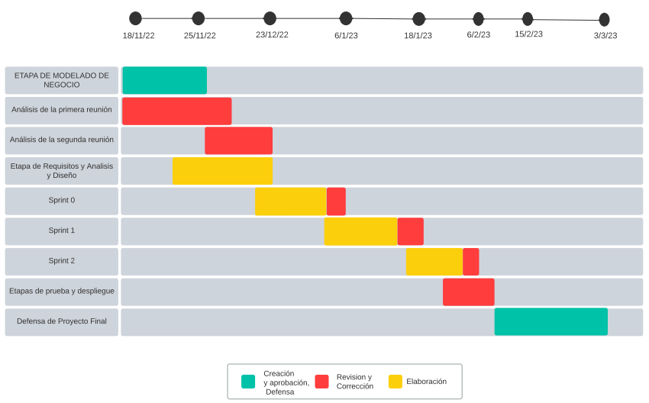
DIGRAMA CRONOGRAMA ESPECIFICACION DE FECHAS

